关系图
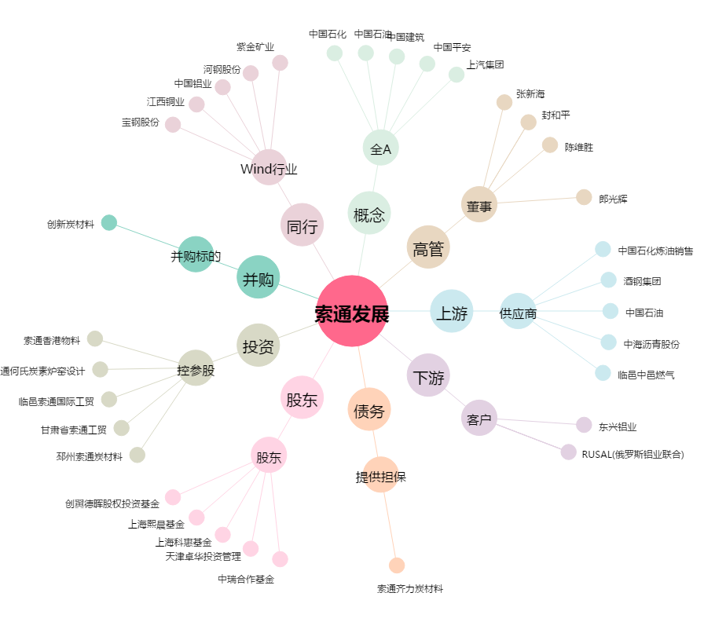
索通发展[603612.SH] - 关系概览图

